STEP1（学生基本情報）
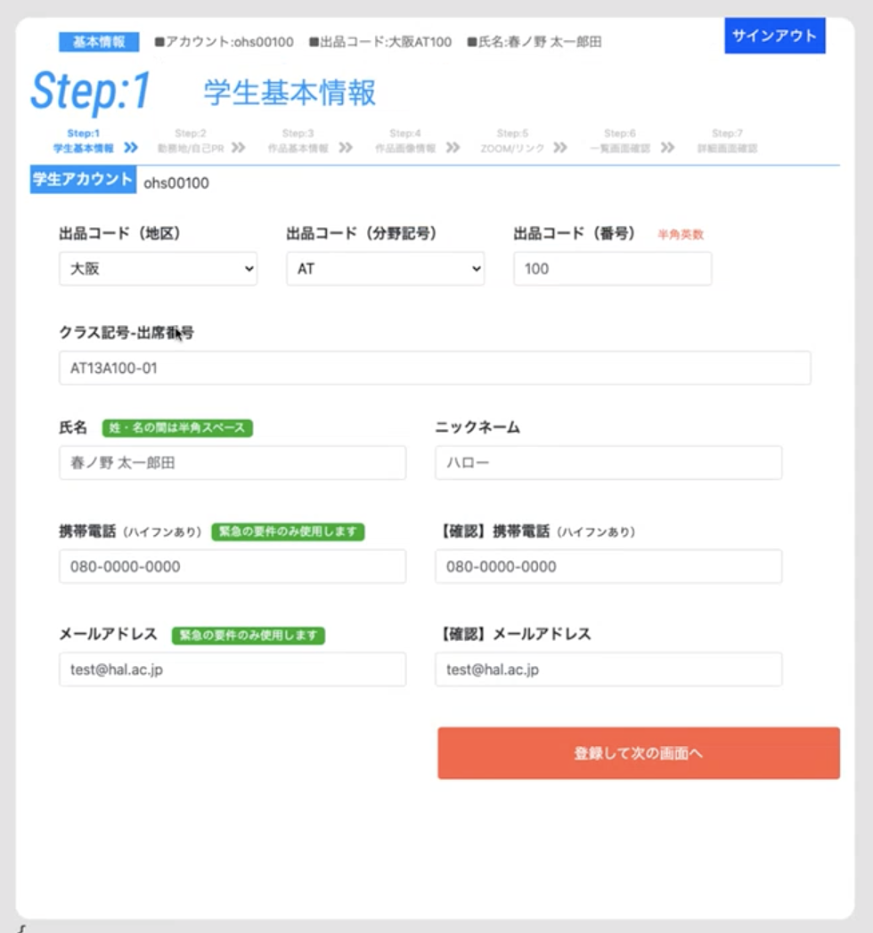
■Step1：学生基本情報
 |  |  |  | ■入力画面イメージ
入力項目 | 入力 | 入力内容の説明 | 備考
学生アカウント ※半角英数 | ths20240 | 【校種】【学籍番号】を入力してください。 例：ohs99999 | 本番データ作成では、情報は既に入力された状態になります。入力されている情報を確認のこと。
出品コード（地区） | 東京 | 所属地区を入力してください。 例：東京／大阪／名古屋 | 本番データ作成では、固定値で入力済みになります。
出品コード（分野記号）※半角英数 | AT | 分野コードを入力してください。 例：IT／ATなど | 担当教官より指示された情報を入力ください。
出品コード（連番） ※半角英数 | 073 | 指定された連番（３桁）を入力してください。 例：001など | 担当教官より指示された情報を入力ください。 （入力システム側で設定されている場合、入力不要です）
クラス記号-出席番号 ※半角英数 | AT13C104-27 | 自身の所属クラス記号と出席番号を入力してください。 例：AT13A100-01
氏名 | 林 祐也 | 自身の氏名を入力してください。 【重要】姓と名の間は、『半角スペース』にすること。
携帯電話 ※半角英数 | 070-4385-9682 | 自身の携帯電話番号を入力ください。（ハイフンあり） 例：090-1234-5678 | 本データは緊急の要件のみ使用します。
メールアドレス ※半角英数 | hayashiyuya.ok@gmail.com | 自身のメールアドレスを入力ください。 例：shusyoku@gmail.com | 本データは緊急の要件のみ使用します。

STEP2（就職希望勤務地・自己PR）
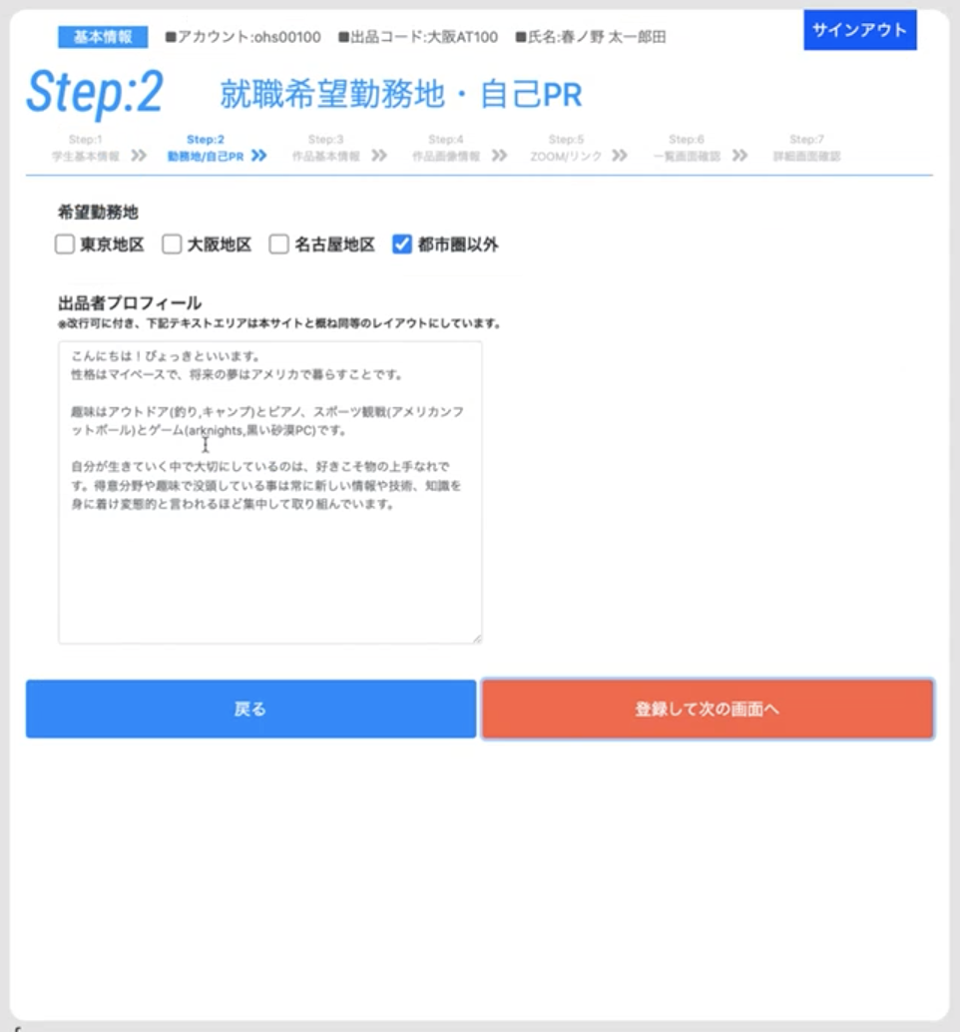
■Step2：就職希望勤務地・自己PR
 |  |  |  |  | ■入力画面イメージ
入力項目 | 入力 | 文字数 | 入力内容の説明 | 備考
希望勤務地 | 【本データでは入力不要】 本番データ作成では、チェックボックスなどで選択式になります。 |  | 自身が希望する勤務地（複数選択可能） 例：東京地区／大阪地区／名古屋地区／都市圏以外
出品者プロフィール | 〇プロフィール ・名前 ：林 祐也 (はやし ゆうや) ・希望職種：ゲームプログラマー ・生年月日：2003/11/07 ・趣味 ：ゲーム 普段ゲームをしている仲間に、プレイスタイルがキモすぎる、とよく言われるので、そのキモさを活かせるエネミーAIに力を入れて作品を制作しました。 | 137 | 出品者プロフィール（全角120文字以上、600文字以内） 【重要】 簡易自己PRを検討する。企業審査員が閲覧する事を十分に踏まえる事。 | 【改行について】 改行は、文章の区切り及び箇条書き表現などで用いることを原則とし、行を空ける（空行）は２行までとする。 ※出展する作品のウリやオシ、見どころ、こだわりなど、企業審査員に伝達したい内容をまとめる事。

STEP3（就職作品情報１（基本情報））
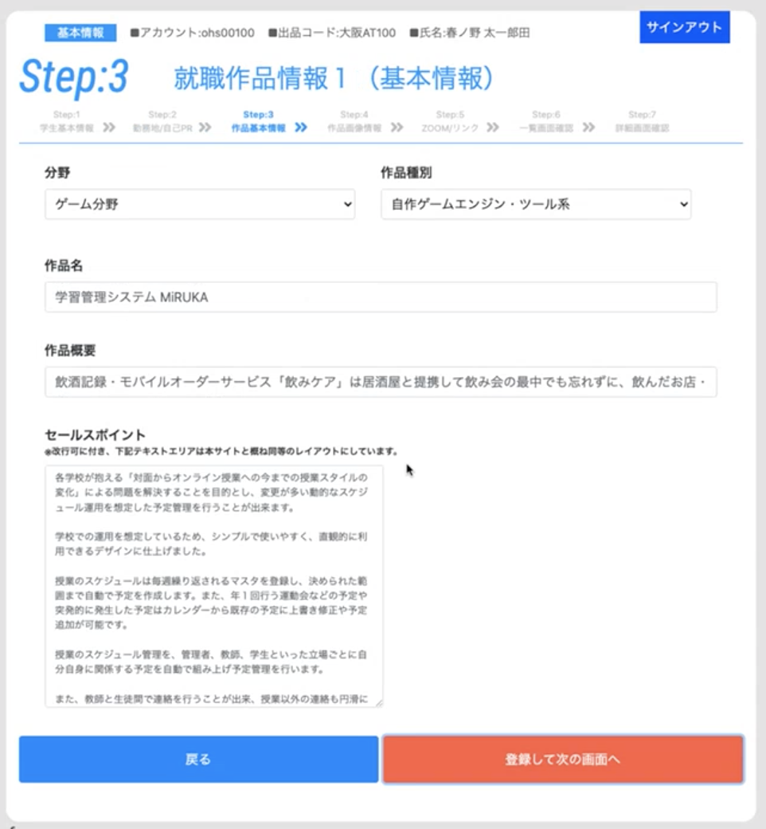
■Step3：就職作品情報１（基本情報）
 |  |  |  |  | ■入力画面イメージ
入力項目 | 入力 | 文字数 | 入力内容の説明 | 備考
分野 |  |  | 自身の所属分野を入力してください。 （実際のサイト入力時はプルダウンメニューになります） | 【留意事項】 指導教官からの指示を確認の上、入力ください。 本番データ作成では、プルダウンメニューなどによる選択式になります。
作品種別 |  |  | 自身の作品種別を入力してください。 （実際のサイト入力時はプルダウンメニューになります）
作品名 ※改行不可 | Stinger | 7 | 自身の作品にタイトルを付ける。 （全角の場合２０文字以内。半角の場合２５文字以内）
作品概要 ※改行不可 | 本作品は、キモいエネミーAIを中心とした作品になっています。 プレイヤーのアクションには、エネミーのキモい要素を活かす要素として、パリィアクションにこだわりました。 技術的には、GPUスキニングとボーンにOBBの当たり判定を付属する部分に力を入れました。 | 125 | 作品概要（全角９０文字以上、２００文字以内） 出品する自身の作品説明（概要レベル）。端的に解りやすくする事を念頭に検討する事。
セールスポイント | キモいエネミーを制作するために、ビヘイビアツリーを参考にしてエネミーAIを制作しました。 キモさを出すために、「同じ攻撃に見せかけて追加の攻撃が来る」や「現在の攻撃モーションをキャンセルして、別の攻撃に移行する」などを意識して、AIを制作しました。 AIを作りやすくする為に、IMGUIを使用して、使用中のノードを確認できるようなデバッグ画面を作成したり、タスクごとの当たり判定の設定が少しで済むように、ボーンに当たり判定を付属させる形にしました。 また、スキニングの処理が重くデバッグビルドで40FPSしか出なかったのでGPUスキニングにやり方を変えて120FPS以上出るようにしました。 | 292 | セールスポイント（全角120文字以上、600文字以内） 【重要】 出展する作品のウリやオシ、見どころ、こだわりなど、企業審査員に伝達したい内容をまとめる事。 | 【改行について】 改行は、文章の区切り及び箇条書き表現などで用いることを原則とし、行を空ける（空行）は２行までとする。 ※出展する作品のウリやオシ、見どころ、こだわりなど、企業審査員に伝達したい内容をまとめる事。

STEP4（就職作品情報2（画像））
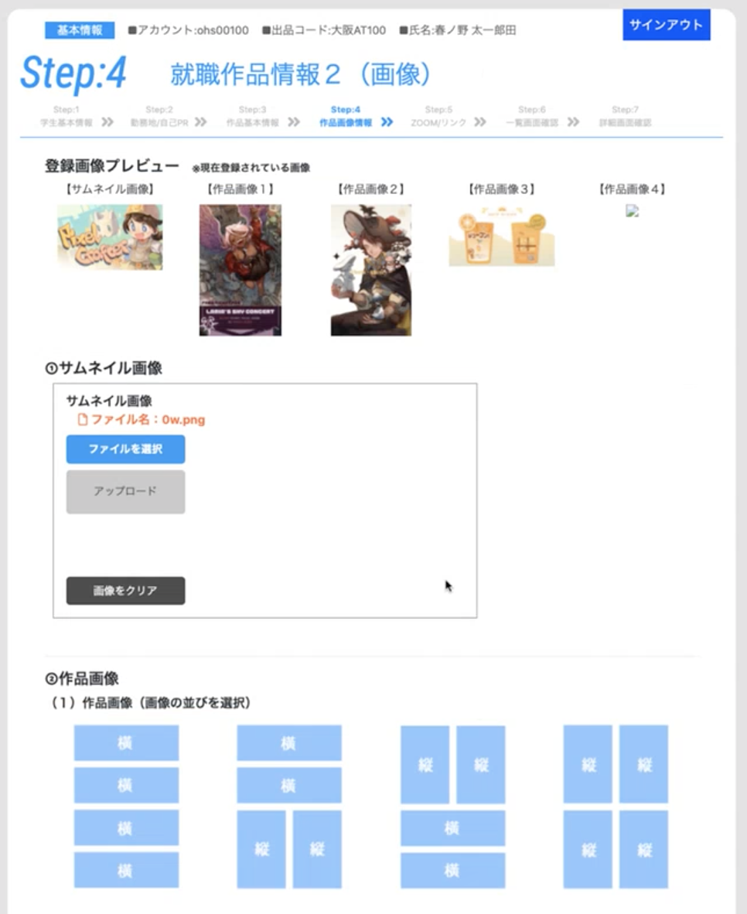
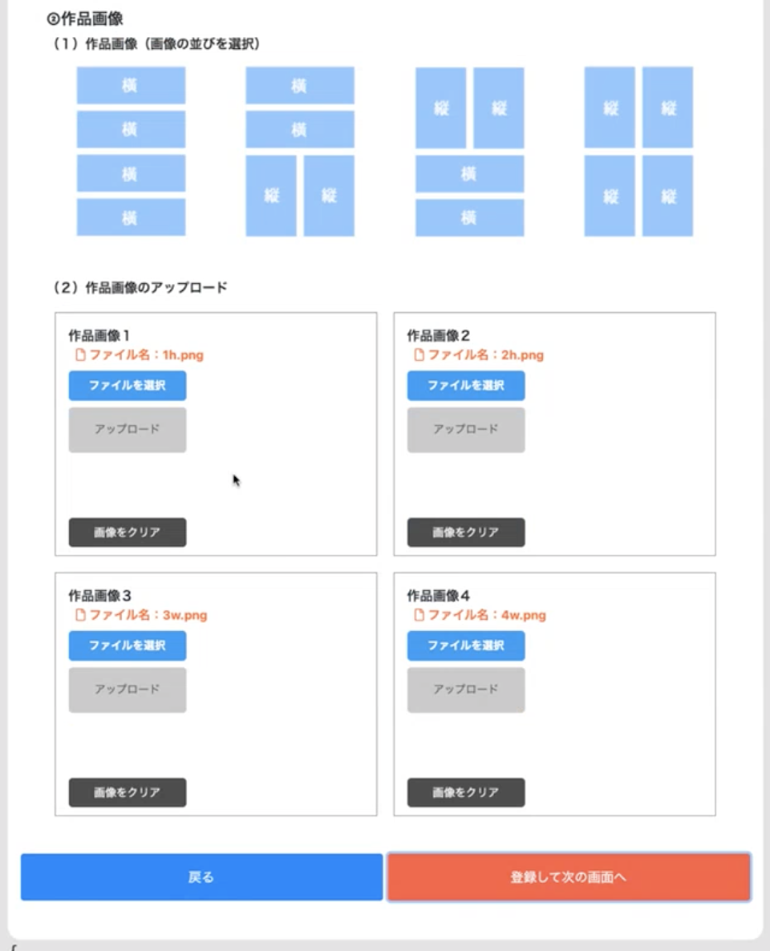
■Step4：就職作品情報２（画像）
 |  |  |  |  | ■入力画面イメージ
入力項目 | 入力 | 文字数 | 入力内容の説明 | 備考
サムネイル画像 | 【本データでは入力不要】 本番データ入力では、ファイル名入力の上、アップロードになる。 |  | サムネイルとなる画像
作品画像の並び | 【本データでは入力不要】 本番データ入力では、ラジオボタンなど選択式になる。 |  | 掲載する作品画像の「縦横の並び」を指定。 | 【並びについて】 １）横横横横、２）横横縦縦、３）縦縦横横、４）縦縦縦縦、の４種のうち何れかにする。
詳細画像１ | 【本データでは入力不要】 本番データ入力では、ファイル選択または、ファイル名入力になります。 |  | 詳細ページに表示する作品画像の１つ目 | 【ファイル名ついて】 上記「作品の並び」と指定するファイル名がしっかり合地するようにすること。
詳細画像２ | 【本データでは入力不要】 本番データ入力では、ファイル選択または、ファイル名入力になります。 |  | 詳細ページに表示する作品画像の２つ目
詳細画像３ | 【本データでは入力不要】 本番データ入力では、ファイル選択または、ファイル名入力になります。 |  | 詳細ページに表示する作品画像の３つ目
詳細画像４ | 【本データでは入力不要】 本番データ入力では、ファイル選択または、ファイル名入力になります。 |  | 詳細ページに表示する作品画像の４つ目

STEP5（各画像・GoogleDriveリンク情報）
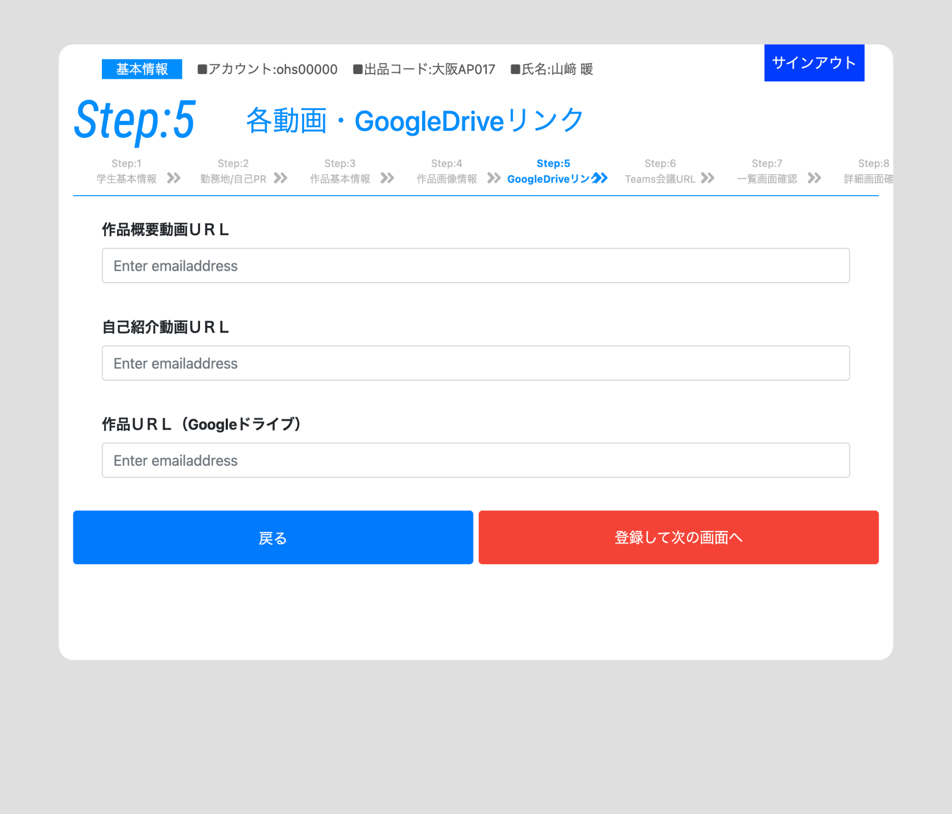
■Step5：各動画・GoogleDriveリンク情報
 |  |  |  | ■入力画面イメージ
入力項目 | 入力 | 入力内容の説明 | 備考
作品概要動画URL | https://drive.google.com/file/d/1M3vQ_4vFORTF7o6EKHyesz8TEivRhbkL/view?usp=sharing | 自身の作品概要動画のURL ※コピーミスの無い様に十分注意のこと。
自己PR動画URL | https://drive.google.com/file/d/1XFCfyWv5vLaWZZ2wDa0WvADpUyaWT8tJ/view?usp=sharing | 自身の自己PR動画のURL ※コピーミスの無い様に十分注意のこと。
作品URL （GoogleDrive） | https://drive.google.com/drive/folders/159kc9ao2pLgCy8p9qigcIkPzQaVjxIMG?usp=sharing | 自身の作品のURL（GoogleDriveフォルダへのリンク） ※コピーミスの無い様に十分注意のこと。 | Webサイトや映像データなどへの直接リンクでもOK。

STEP6（Teams会議リンク情報）
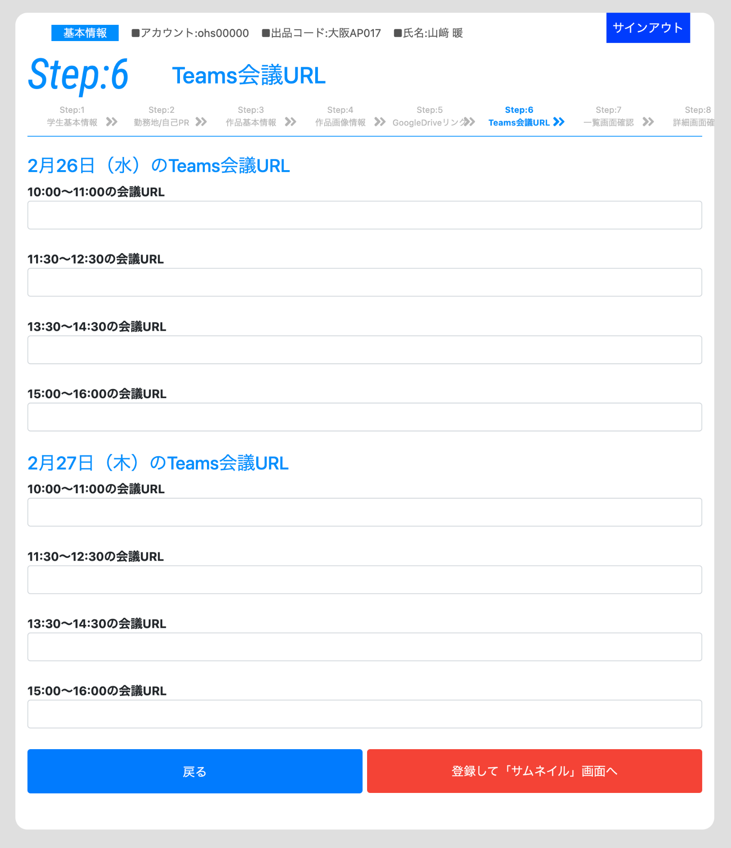
■Step6：Teams会議リンク情報
 |  |  |  | ■入力画面イメージ
入力項目 | 入力 | 入力内容の説明 | 備考
2月26日（水） 10:00〜11:00 のTemas会議URL | https://teams.microsoft.com/l/meetup-join/19%3ameeting_ZDVlMmViZjYtMjhiNy00ODE1LWJjYzQtMjAzNGUzNjk2MWU4%40thread.v2/0?context=%7b%22Tid%22%3a%228d41d6d7-36ce-4e0c-8c6d-cf2c54c39039%22%2c%22Oid%22%3a%22a568245d-cdcd-4ce1-aab2-30719c1d0697%22%7d | Teams会議のURL ※コピーミスの無い様に十分注意のこと。
2月26日（水） 11:30〜12:30 のTemas会議URL | https://teams.microsoft.com/l/meetup-join/19%3ameeting_M2E4YjdiYTgtZWMwMS00ZTY3LWFmMjAtY2U4N2Y2ZTNlZjg1%40thread.v2/0?context=%7b%22Tid%22%3a%228d41d6d7-36ce-4e0c-8c6d-cf2c54c39039%22%2c%22Oid%22%3a%22a568245d-cdcd-4ce1-aab2-30719c1d0697%22%7d | Teams会議のURL ※コピーミスの無い様に十分注意のこと。
2月26日（水） 13:30〜14:30 のTemas会議URL | https://teams.microsoft.com/l/meetup-join/19%3ameeting_NTUzNDc3MDItMTU2ZC00NDU4LWE0ODctZTg1YWYwNTdjYzIx%40thread.v2/0?context=%7b%22Tid%22%3a%228d41d6d7-36ce-4e0c-8c6d-cf2c54c39039%22%2c%22Oid%22%3a%22a568245d-cdcd-4ce1-aab2-30719c1d0697%22%7d | Teams会議のURL ※コピーミスの無い様に十分注意のこと。
2月26日（水） 15:00〜16:00 のTemas会議URL | https://teams.microsoft.com/l/meetup-join/19%3ameeting_MjRiYmFiZGEtZGZkMC00Zjc5LWI2MTYtMjA3MjIwOTY5YzE2%40thread.v2/0?context=%7b%22Tid%22%3a%228d41d6d7-36ce-4e0c-8c6d-cf2c54c39039%22%2c%22Oid%22%3a%22a568245d-cdcd-4ce1-aab2-30719c1d0697%22%7d | Teams会議のURL ※コピーミスの無い様に十分注意のこと。
2月27日（水） 10:00〜11:00 のTemas会議URL | https://teams.microsoft.com/l/meetup-join/19%3ameeting_ODIxNjBlMzYtYzIyNS00ODE2LTg3YzEtMGRiNjFjMmY4ODZi%40thread.v2/0?context=%7b%22Tid%22%3a%228d41d6d7-36ce-4e0c-8c6d-cf2c54c39039%22%2c%22Oid%22%3a%22a568245d-cdcd-4ce1-aab2-30719c1d0697%22%7d | Teams会議のURL ※コピーミスの無い様に十分注意のこと。
2月27日（水） 11:30〜12:30 のTemas会議URL | https://teams.microsoft.com/l/meetup-join/19%3ameeting_ZTk3ZGExZDgtYTZjNC00ZDE0LTg0YTEtMDI4ZTg0NTk3YWY4%40thread.v2/0?context=%7b%22Tid%22%3a%228d41d6d7-36ce-4e0c-8c6d-cf2c54c39039%22%2c%22Oid%22%3a%22a568245d-cdcd-4ce1-aab2-30719c1d0697%22%7d | Teams会議のURL ※コピーミスの無い様に十分注意のこと。
2月27日（水） 13:30〜14:30 のTemas会議URL | https://teams.microsoft.com/l/meetup-join/19%3ameeting_ZDEwZTU0ZTAtNTE5My00YTllLThiOTUtZmE2OGNmM2M3MThk%40thread.v2/0?context=%7b%22Tid%22%3a%228d41d6d7-36ce-4e0c-8c6d-cf2c54c39039%22%2c%22Oid%22%3a%22a568245d-cdcd-4ce1-aab2-30719c1d0697%22%7d | Teams会議のURL ※コピーミスの無い様に十分注意のこと。
2月27日（水） 15:00〜16:00 のTemas会議URL | https://teams.microsoft.com/l/meetup-join/19%3ameeting_ZTVlMGQ0MDEtNGNjMC00ZWIxLTllYTktYmIzMzVkNWE4NGFl%40thread.v2/0?context=%7b%22Tid%22%3a%228d41d6d7-36ce-4e0c-8c6d-cf2c54c39039%22%2c%22Oid%22%3a%22a568245d-cdcd-4ce1-aab2-30719c1d0697%22%7d | Teams会議のURL ※コピーミスの無い様に十分注意のこと。

